Sheet1
入库清单 |  |  |  |  |  | 箱单信息
义乌新库房地址：雪峰西路751号（高德导航义乌华鼎锦纶股份有限公司院里）接货电话：18072363466 上班时间：早8.30到晚19点， 收货人（客户代码CZ3187） |  |  | 客户代码:CZ3187
 |  |  | 运输方式:TIR卡航

备注:26箱货 |  |  | CZ3187-0201-26

序号 | 产品信息 | 外箱箱唛 |  | 预期数量 | 收货数量 | 图片 | 重量 | 体积 | 产品名 | 材质
1 | 37248-Y07U0001-B01 玩具收纳盒（1个/套， 10套/箱） | CZ3187-0201-26/1 |  | 10 |  | 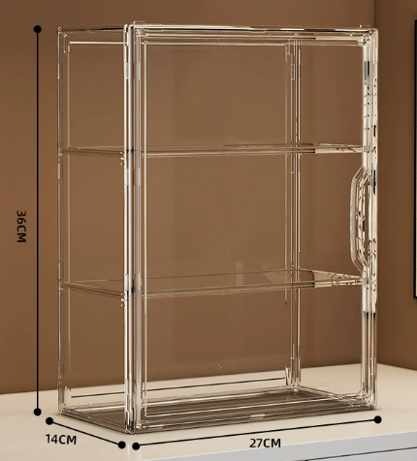 | 91 | 0.45 | 手办盒 | 塑料
 |  | CZ3187-0201-26/2 |  | 10
 |  | CZ3187-0201-26/3 |  | 10
 |  | CZ3187-0201-26/4 |  | 10
 |  | CZ3187-0201-26/5 |  | 10
 |  | CZ3187-0201-26/6 |  | 10
 |  | CZ3187-0201-26/7 |  | 10
 |  | CZ3187-0201-26/8 |  | 10
2 | 33645-Y07U0003-B01 玩具收纳盒（2个/套， 5套/箱） | CZ3187-0201-26/9 |  | 5 |  |  | 92 | 0.44 | 手办盒 2个装 | 塑料
 |  | CZ3187-0201-26/10 |  | 5
 |  | CZ3187-0201-26/11 |  | 5
 |  | CZ3187-0201-26/12 |  | 5
 |  | CZ3187-0201-26/13 |  | 5
 |  | CZ3187-0201-26/14 |  | 5
 |  | CZ3187-0201-26/15 |  | 5
 |  | CZ3187-0201-26/16 |  | 5
3 | 40009-Y07U0001-A01 手办盒 | CZ3187-0201-26/17 |  | 10 |  | 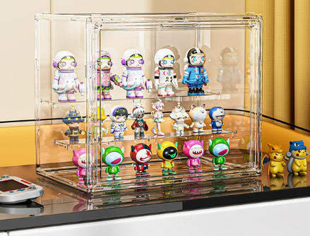 | 42 | 0.164 | 手办盒 27*22*18光面透明 | 塑料
 |  | CZ3187-0201-26/18 |  | 10
 |  | CZ3187-0201-26/19 |  | 10
 |  | CZ3187-0201-26/20 |  | 10
 |  | CZ3187-0201-26/21 |  | 10
4 | 40002-Y07U0001-A01 手办盒 | CZ3187-0201-26/22 |  | 10 |  |  | 66.5 | 0.273 | 手办盒 36*27*22竖款4隔板手办盒 | 塑料
 |  | CZ3187-0201-26/23 |  | 10
 |  | CZ3187-0201-26/24 |  | 10
 |  | CZ3187-0201-26/25 |  | 10
 |  | CZ3187-0201-26/26 |  | 10

